圖表索引
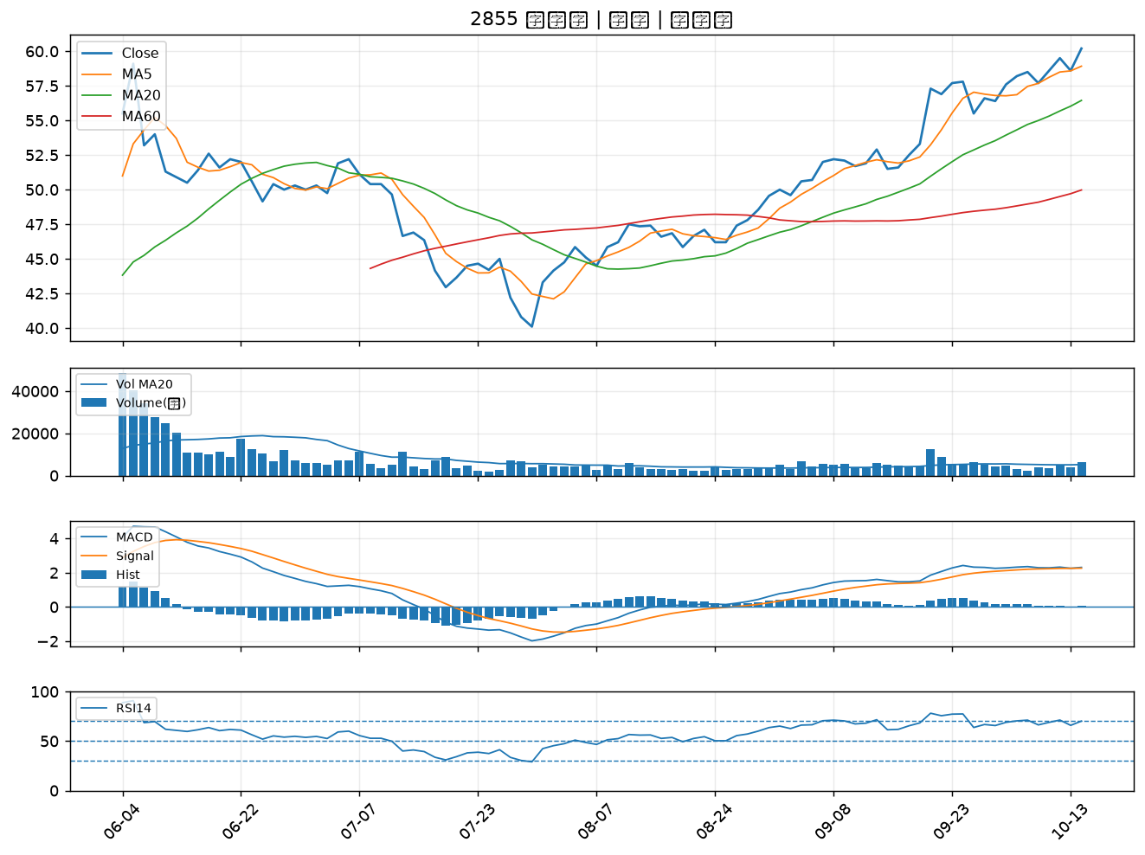
股票代號 | 股票名稱 | 市場 | 買進觀察分級 | 主力突破分數 | 圖表路徑
4977 | 眾達-KY | 上市 | A級 | 7 | output/charts/20261014/4977_眾達-KY.png
2851 | 中再保 | 上市 | A級 | 7 | output/charts/20261014/2851_中再保.png
6015 | 宏遠證 | 上櫃 | A級 | 7 | output/charts/20261014/6015_宏遠證.png
6217 | 中探針 | 上櫃 | A級 | 6 | output/charts/20261014/6217_中探針.png
1310 | 台苯 | 上市 | A級 | 6 | output/charts/20261014/1310_台苯.png
3044 | 健鼎 | 上市 | A級 | 6 | output/charts/20261014/3044_健鼎.png
2006 | 東和鋼鐵 | 上市 | A級 | 6 | output/charts/20261014/2006_東和鋼鐵.png
1802 | 台玻 | 上市 | A級 | 5 | output/charts/20261014/1802_台玻.png
1409 | 新纖 | 上市 | A級 | 5 | output/charts/20261014/1409_新纖.png
2881 | 富邦金 | 上市 | A級 | 5 | output/charts/20261014/2881_富邦金.png
1402 | 遠東新 | 上市 | A級 | 5 | output/charts/20261014/1402_遠東新.png
3090 | 日電貿 | 上市 | A級 | 5 | output/charts/20261014/3090_日電貿.png
2402 | 毅嘉 | 上市 | A級 | 5 | output/charts/20261014/2402_毅嘉.png
2027 | 大成鋼 | 上市 | A級 | 5 | output/charts/20261014/2027_大成鋼.png
2104 | 國際中橡 | 上市 | A級 | 5 | output/charts/20261014/2104_國際中橡.png
1309 | 台達化 | 上市 | A級 | 5 | output/charts/20261014/1309_台達化.png
1305 | 華夏 | 上市 | A級 | 5 | output/charts/20261014/1305_華夏.png
1308 | 亞聚 | 上市 | A級 | 5 | output/charts/20261014/1308_亞聚.png
1304 | 台聚 | 上市 | A級 | 4 | output/charts/20261014/1304_台聚.png
5864 | 致和證 | 上櫃 | A級 | 4 | output/charts/20261014/5864_致和證.png
1597 | 直得 | 上市 | A級 | 4 | output/charts/20261014/1597_直得.png
5498 | 凱崴 | 上櫃 | A級 | 4 | output/charts/20261014/5498_凱崴.png
6727 | 亞泰金屬 | 上櫃 | A級 | 4 | output/charts/20261014/6727_亞泰金屬.png
3354 | 律勝 | 上櫃 | A級 | 3 | output/charts/20261014/3354_律勝.png
1605 | 華新 | 上市 | A級 | 3 | output/charts/20261014/1605_華新.png
9105 | 泰金寶-DR | 上市 | A級 | 3 | output/charts/20261014/9105_泰金寶-DR.png
2368 | 金像電 | 上市 | A級 | 3 | output/charts/20261014/2368_金像電.png
1717 | 長興 | 上市 | A級 | 3 | output/charts/20261014/1717_長興.png
1609 | 大亞 | 上市 | A級 | 3 | output/charts/20261014/1609_大亞.png
2855 | 統一證 | 上市 | A級 | 3 | output/charts/20261014/2855_統一證.png

4977 眾達-KY｜A級
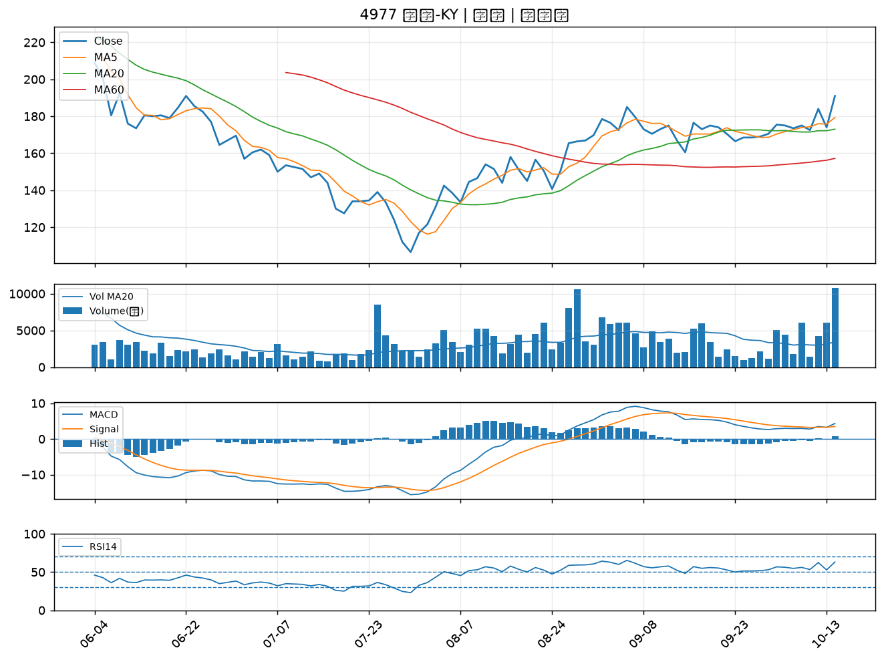

2851 中再保｜A級
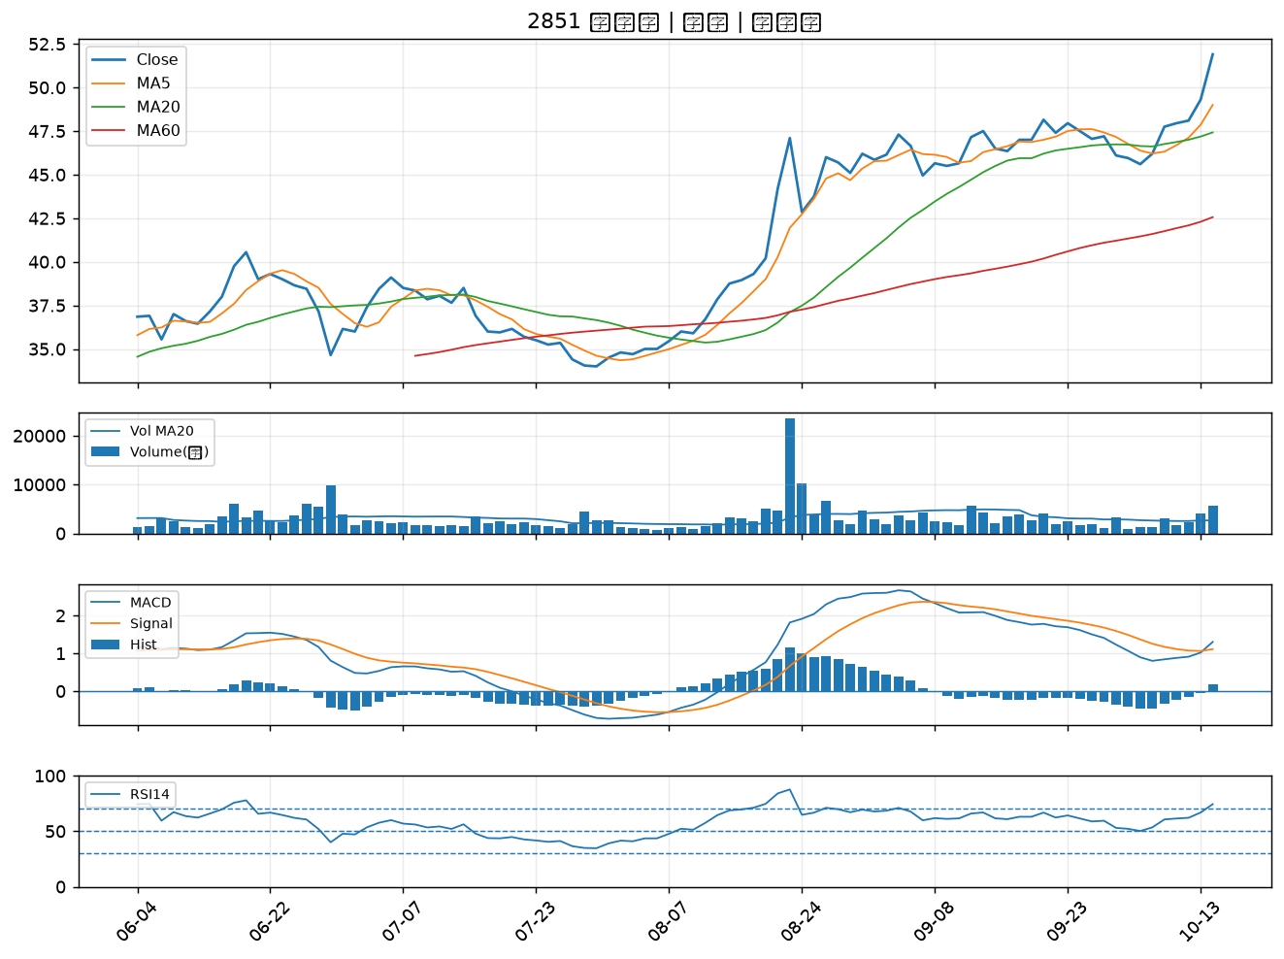

6015 宏遠證｜A級
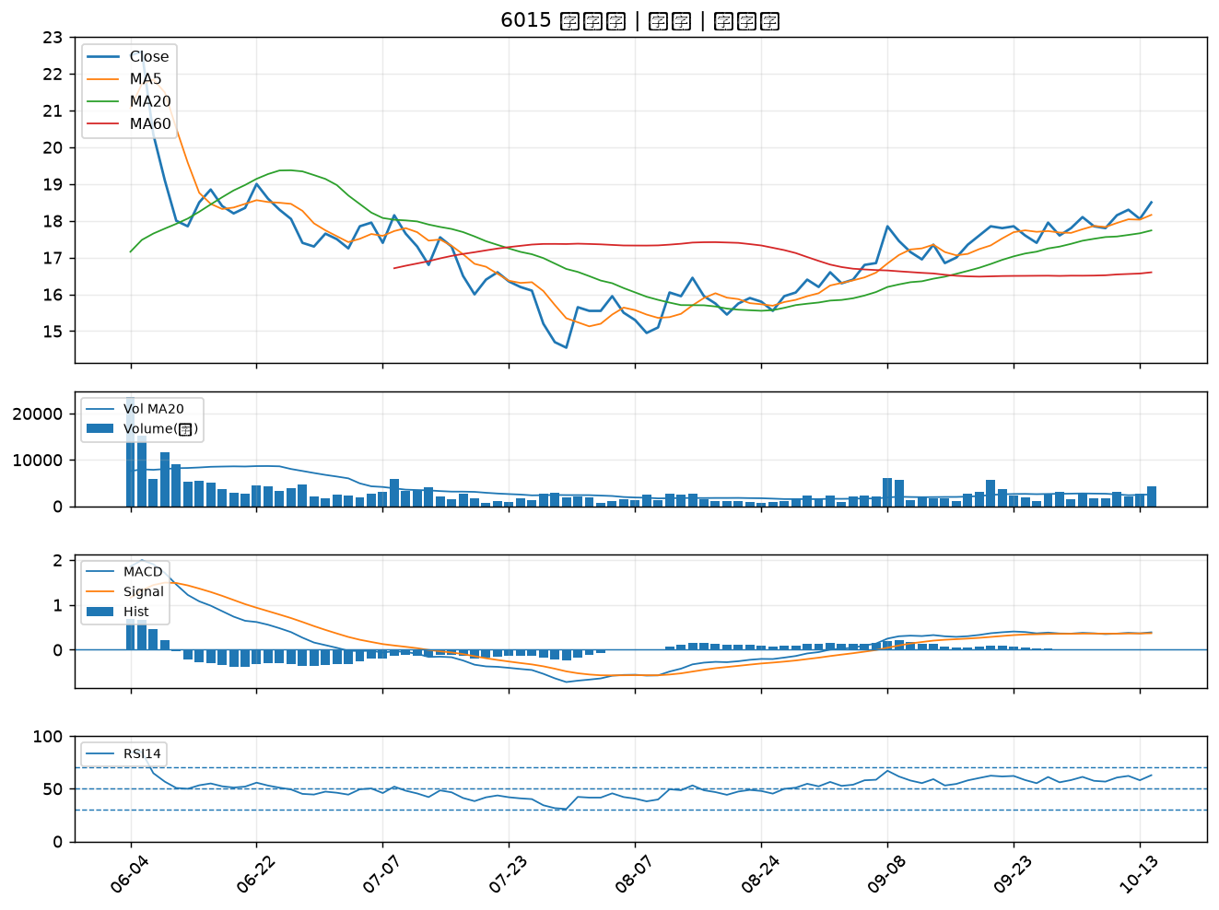

6217 中探針｜A級
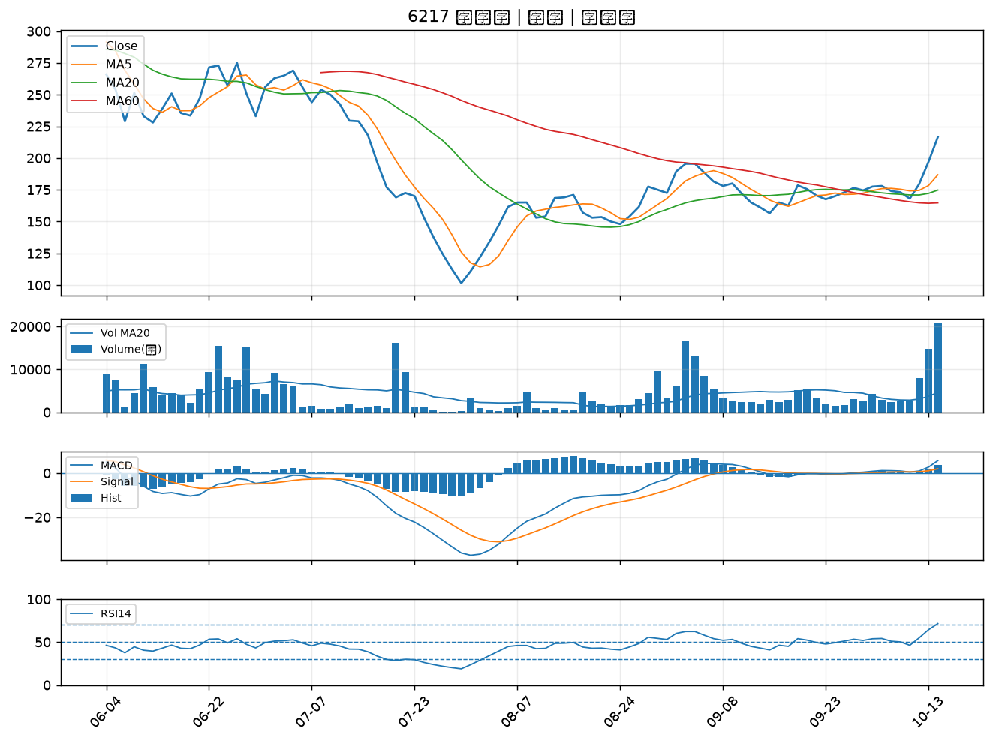

1310 台苯｜A級
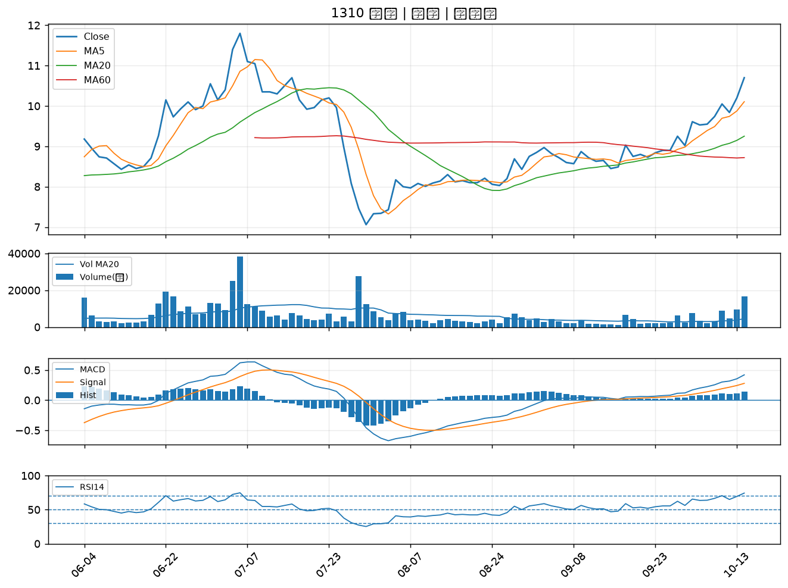

3044 健鼎｜A級
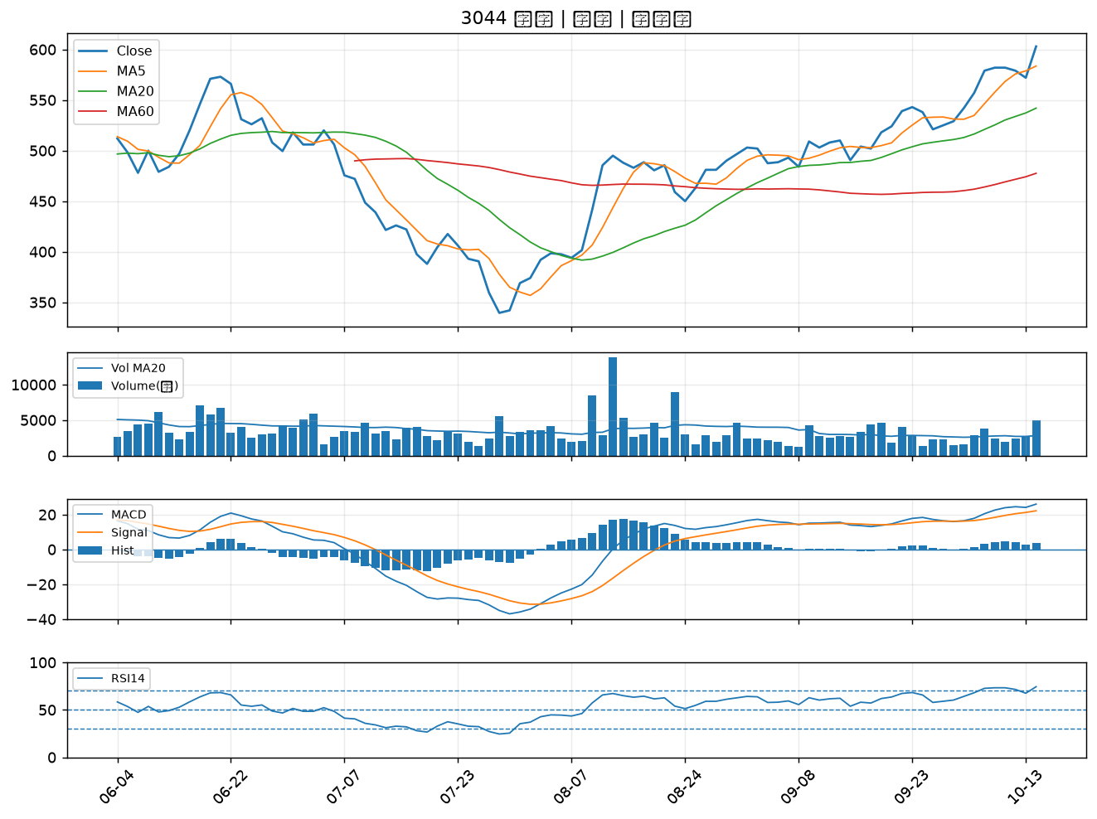

2006 東和鋼鐵｜A級
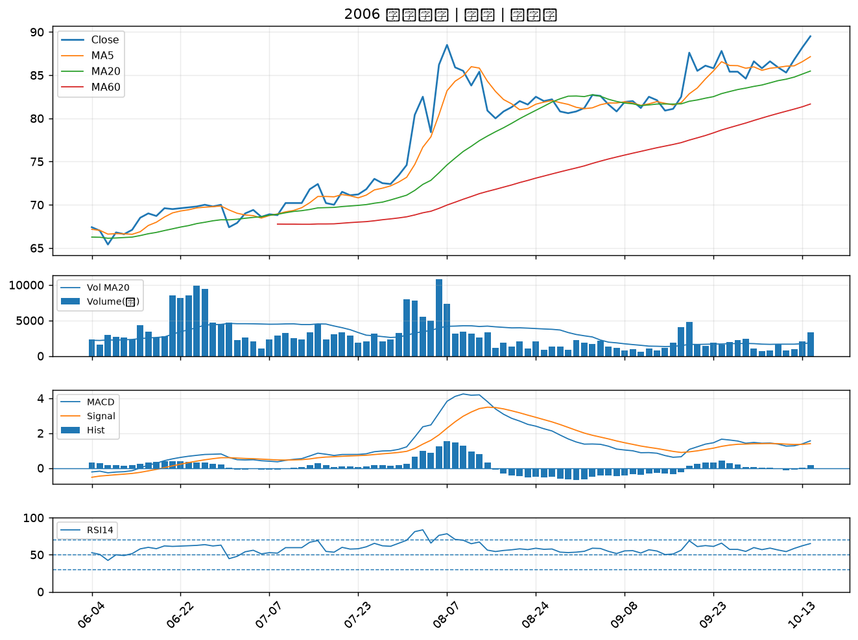

1802 台玻｜A級
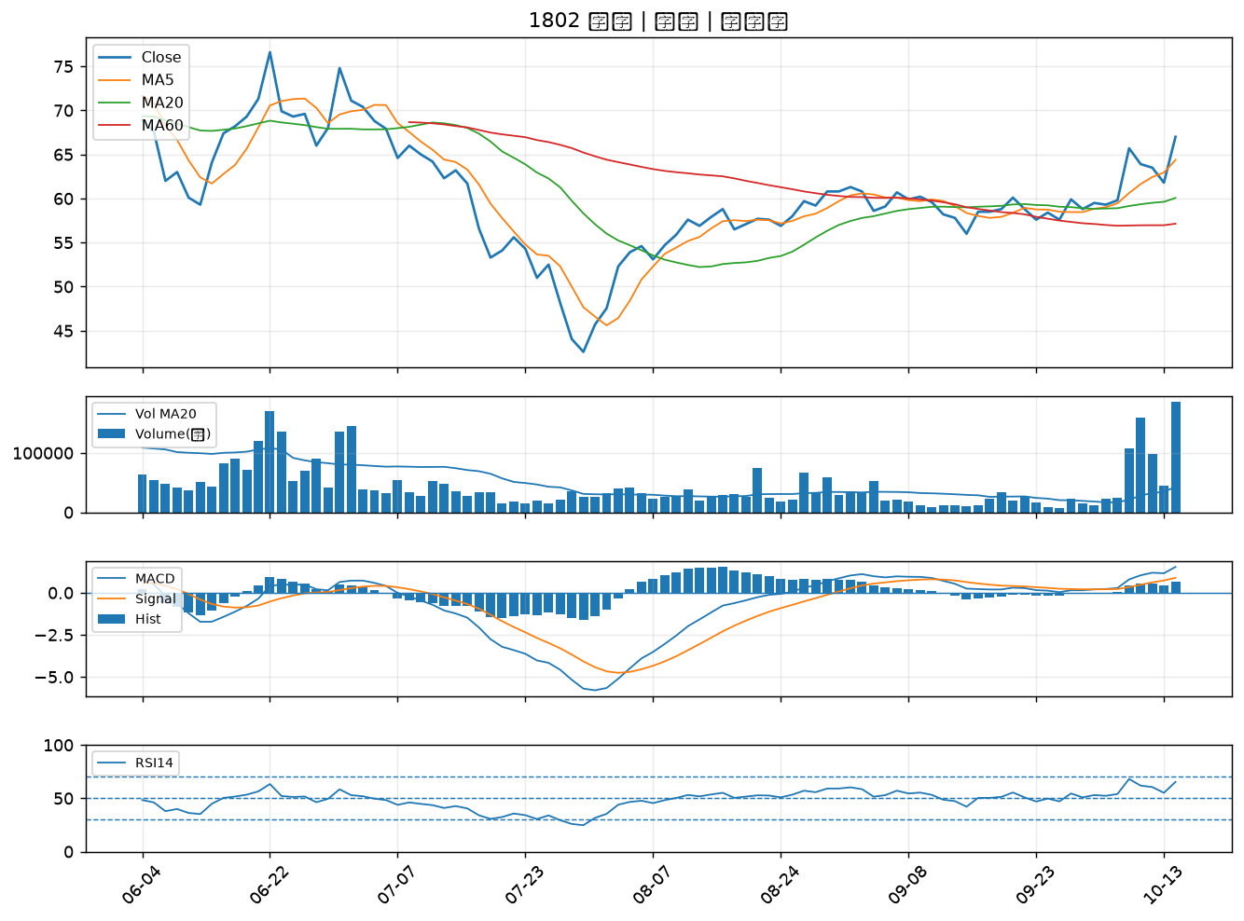

1409 新纖｜A級
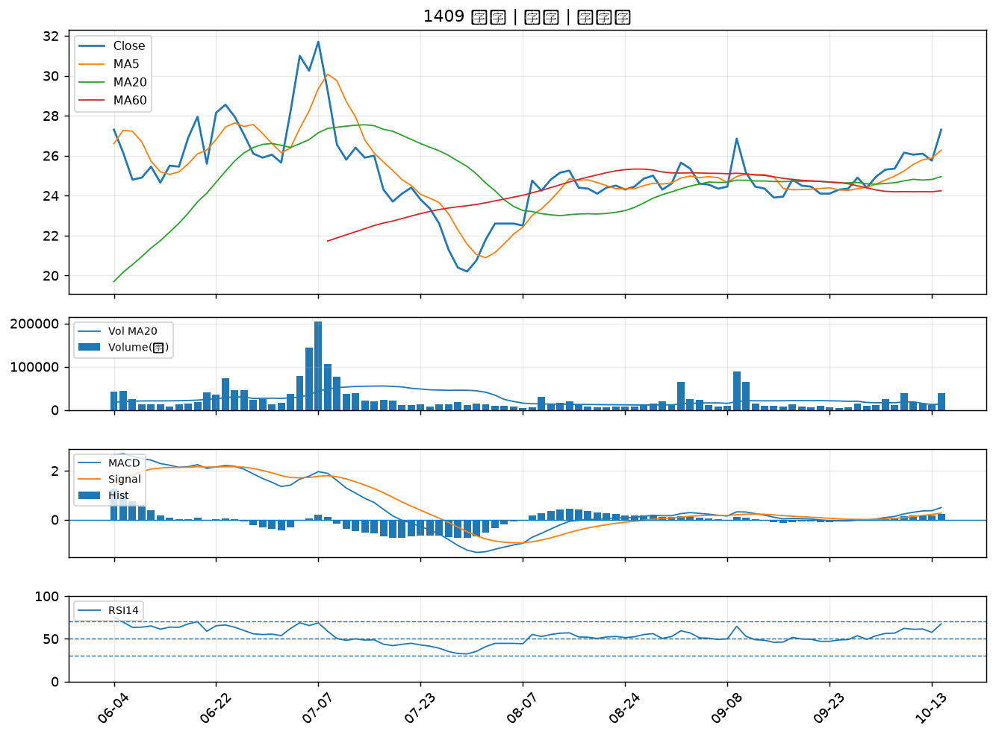

2881 富邦金｜A級
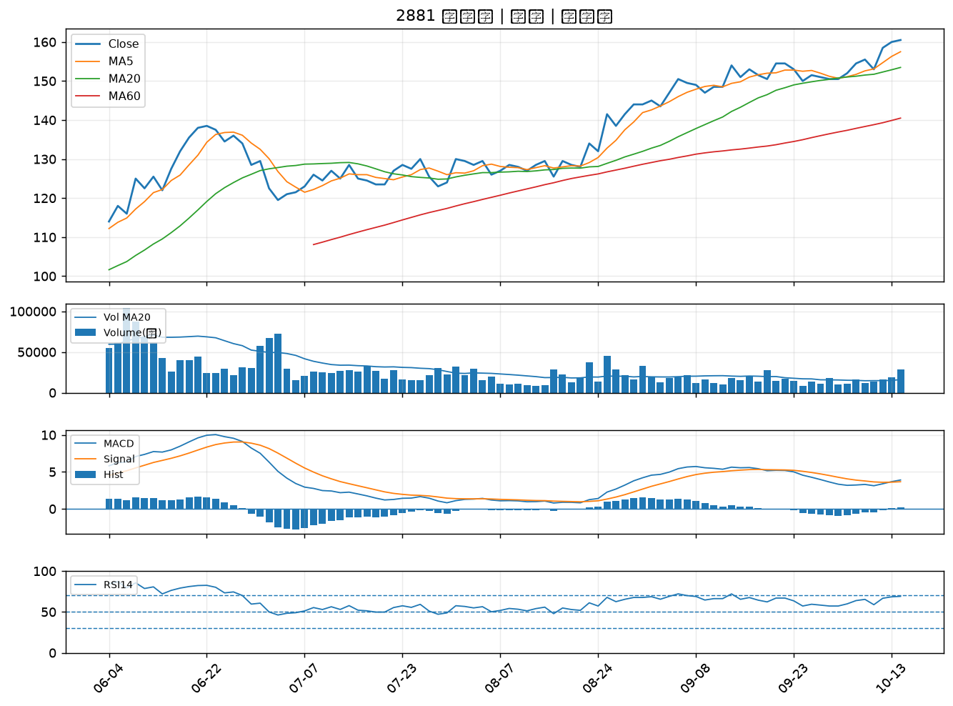

1402 遠東新｜A級
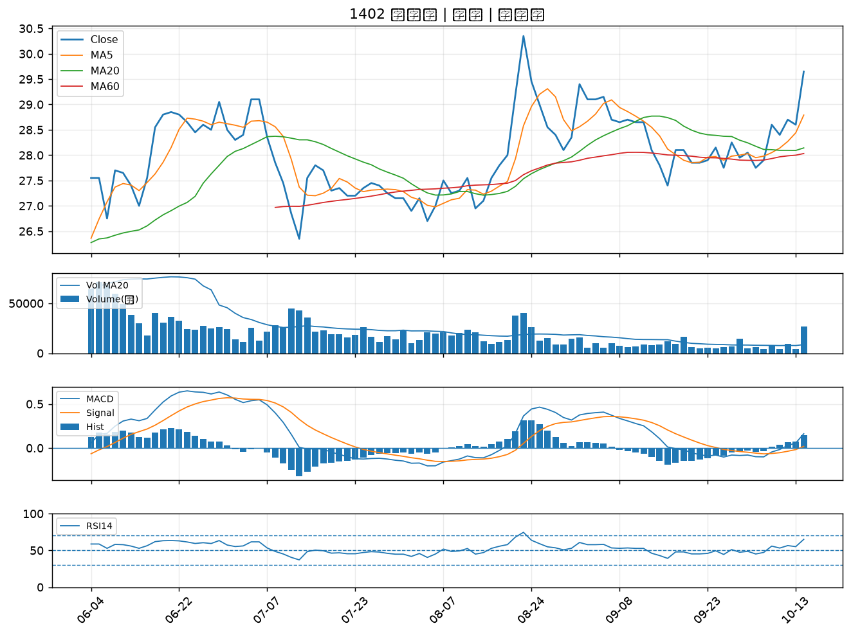

3090 日電貿｜A級
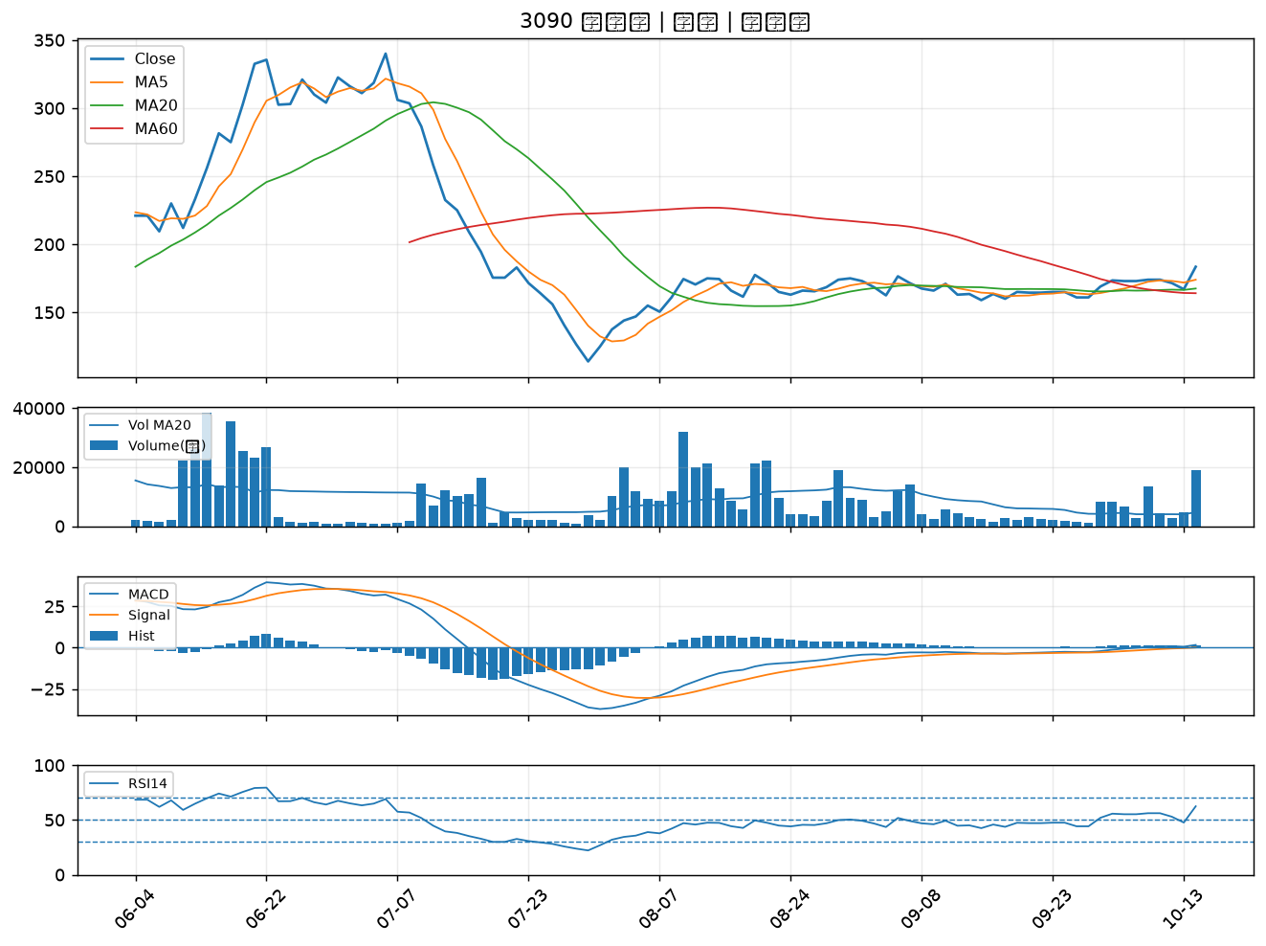

2402 毅嘉｜A級
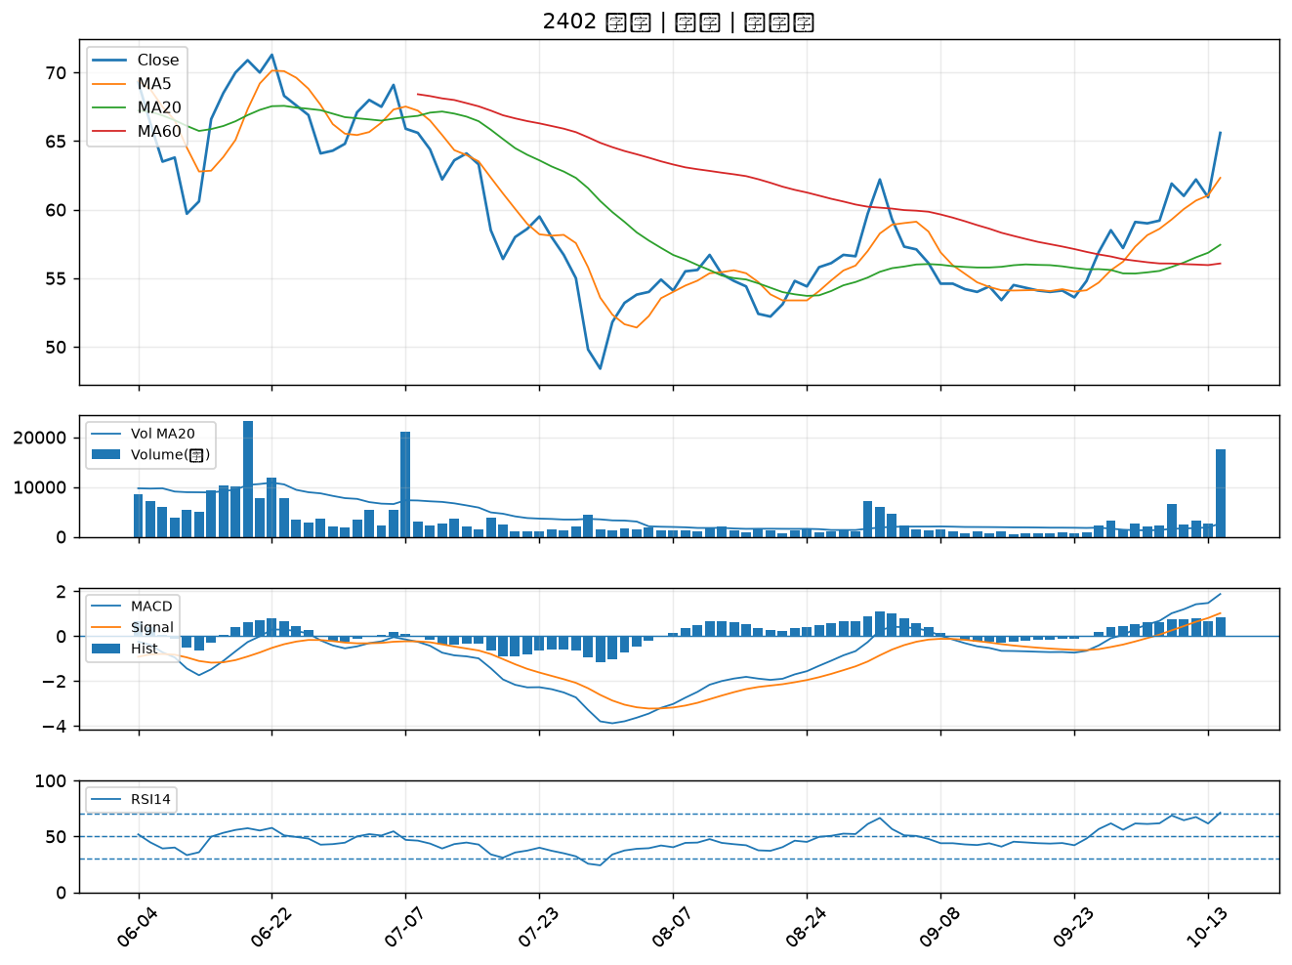

2027 大成鋼｜A級
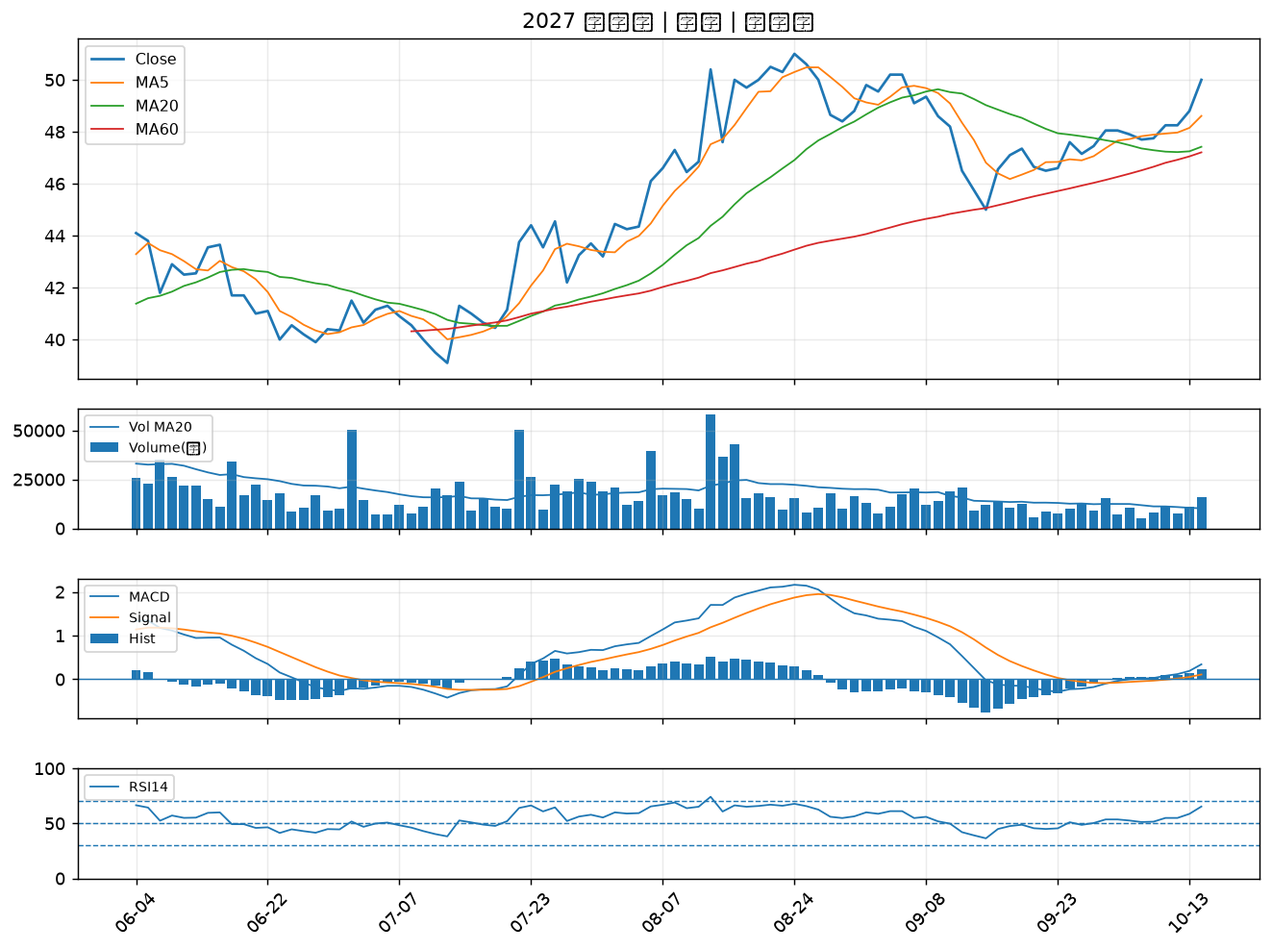

2104 國際中橡｜A級
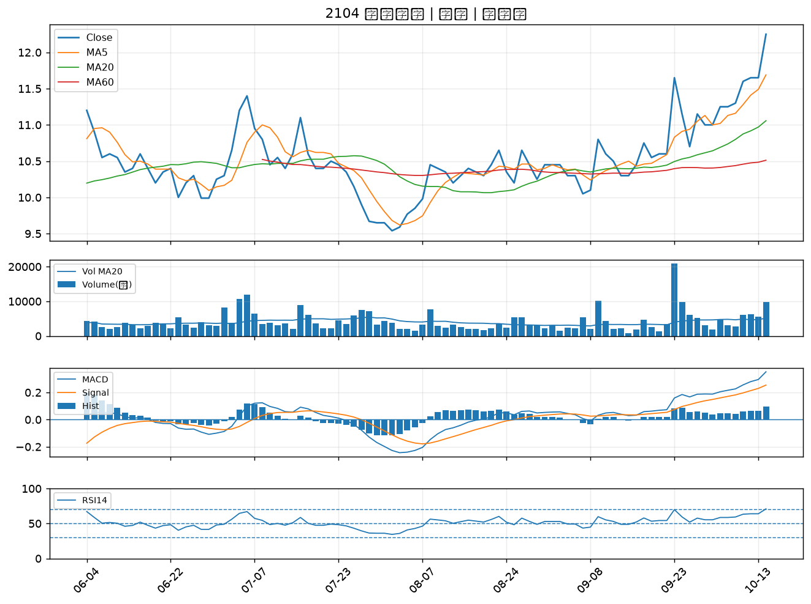

1309 台達化｜A級
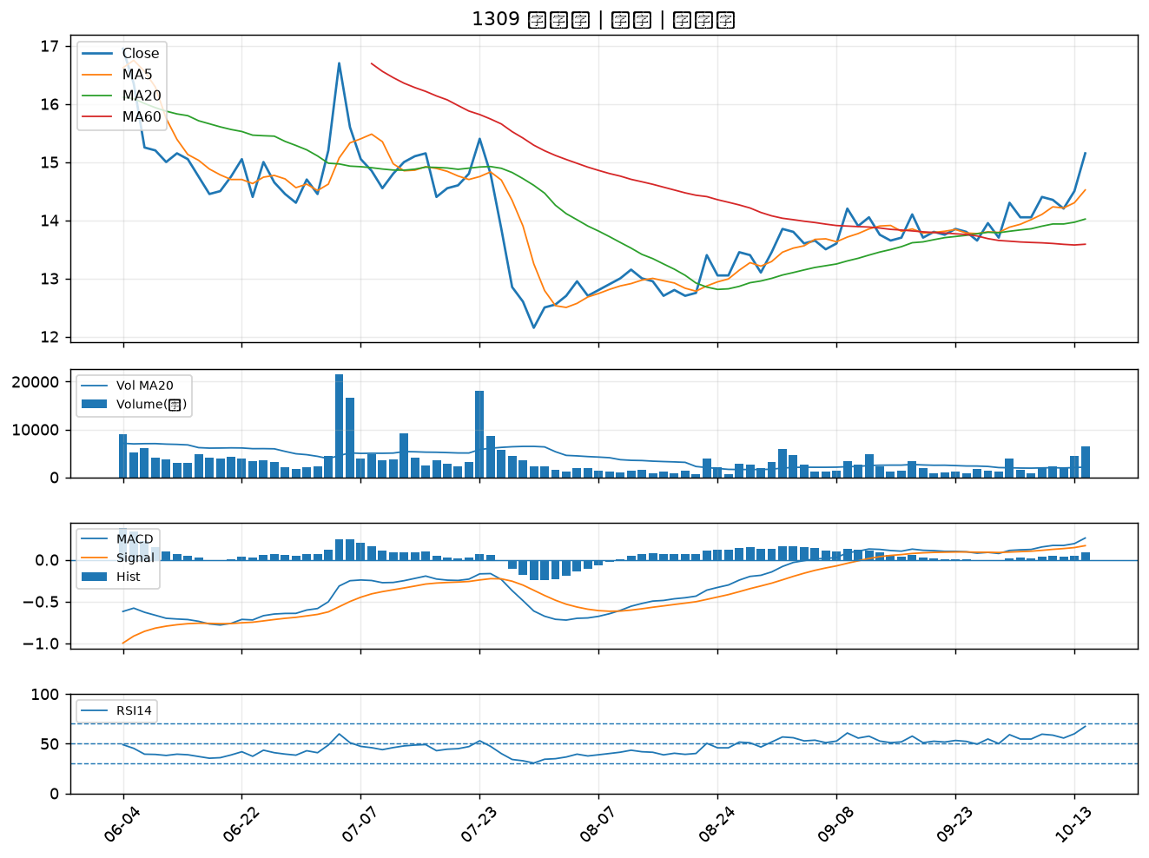

1305 華夏｜A級
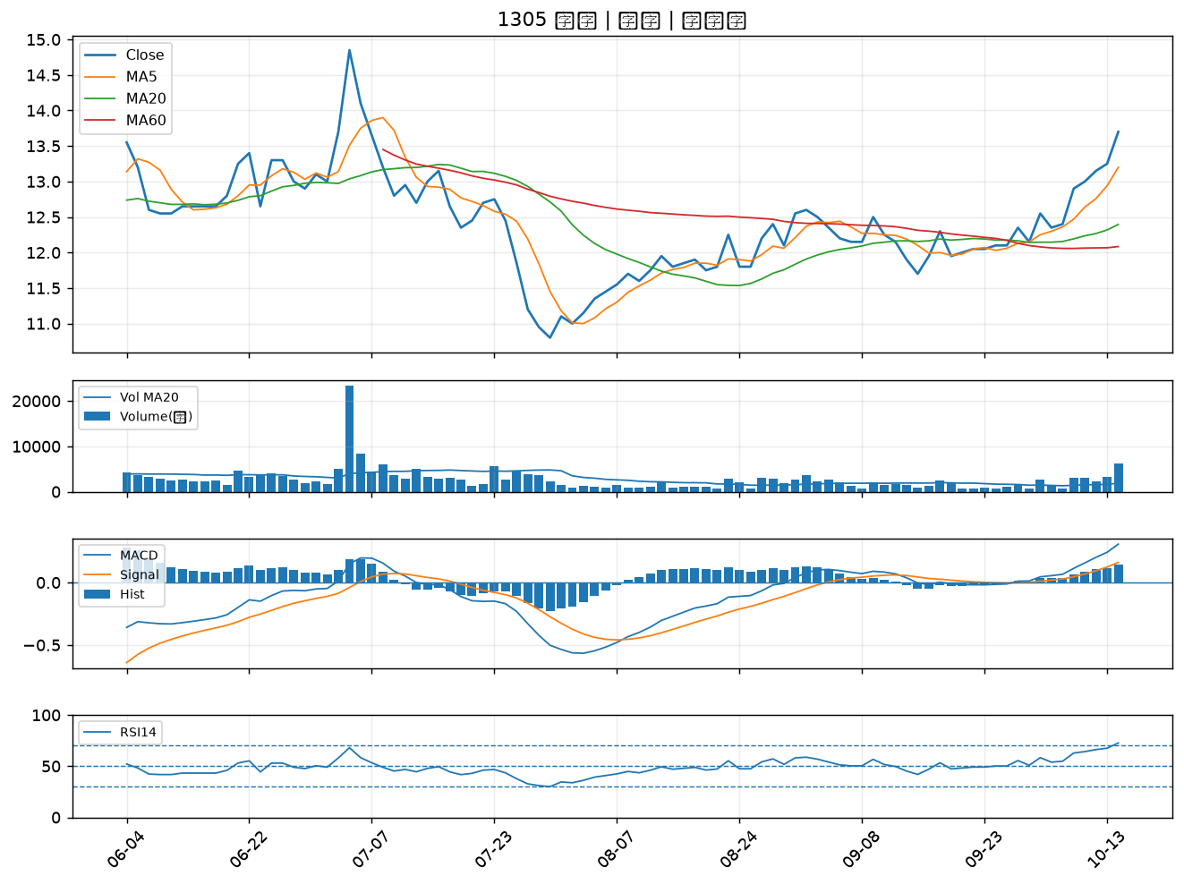

1308 亞聚｜A級
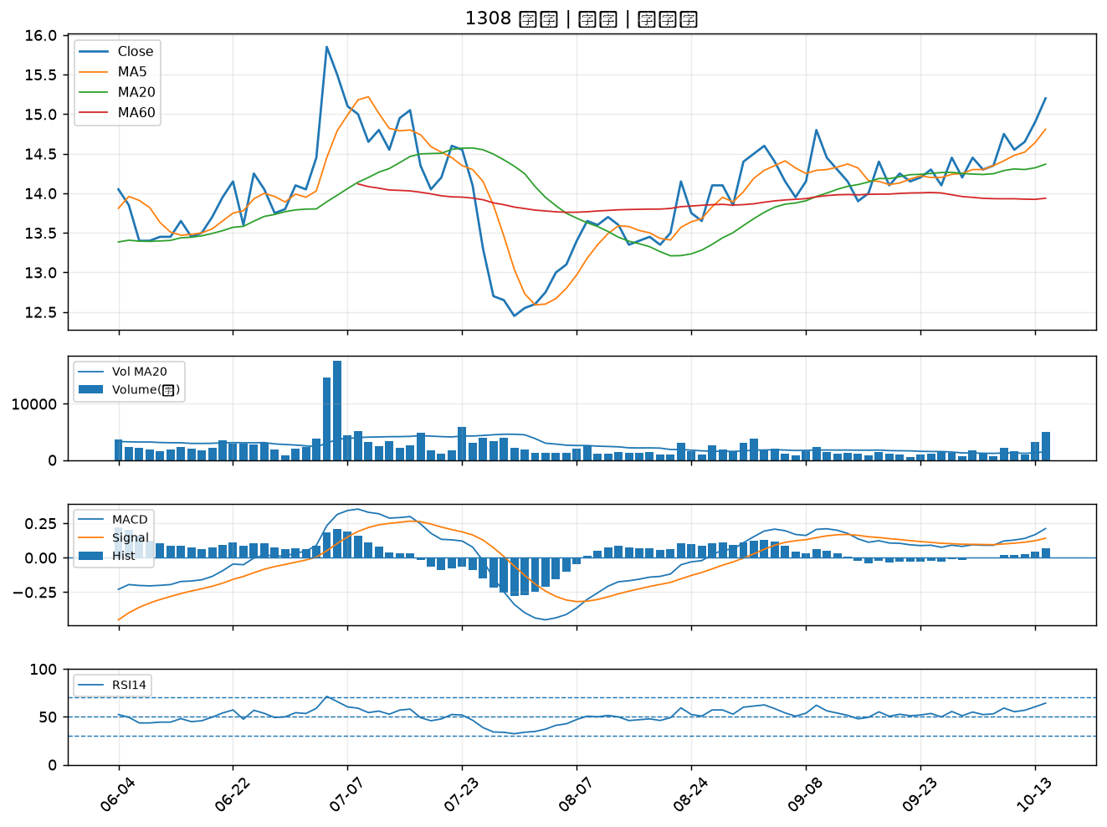

1304 台聚｜A級
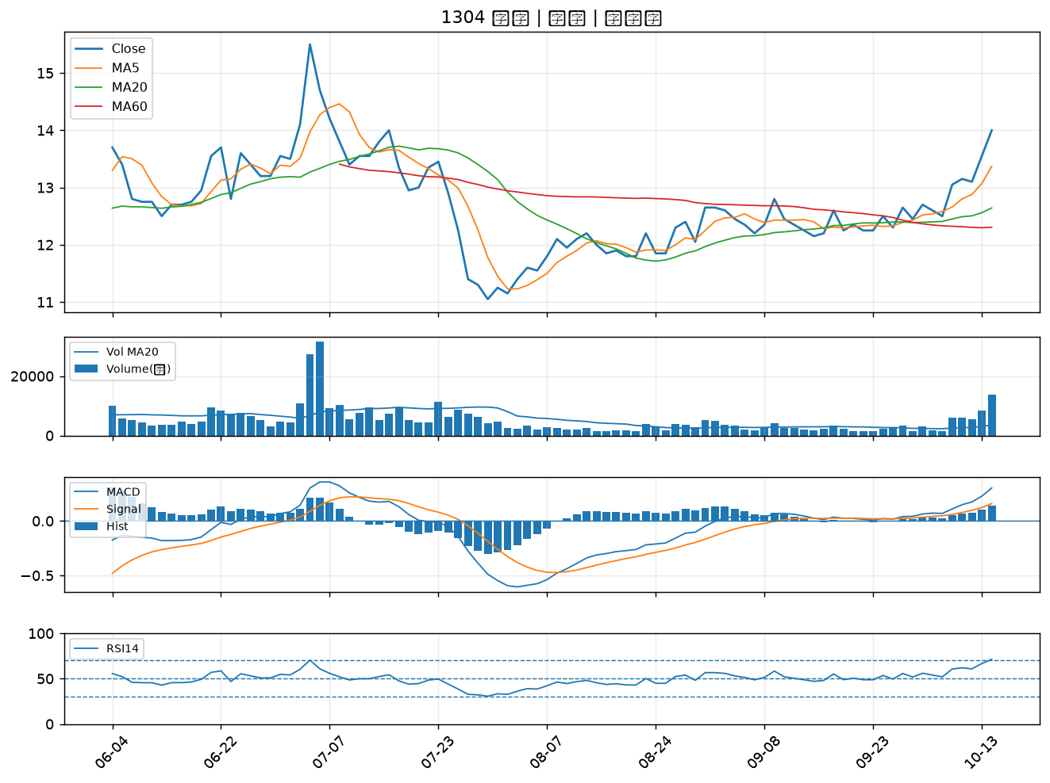

5864 致和證｜A級
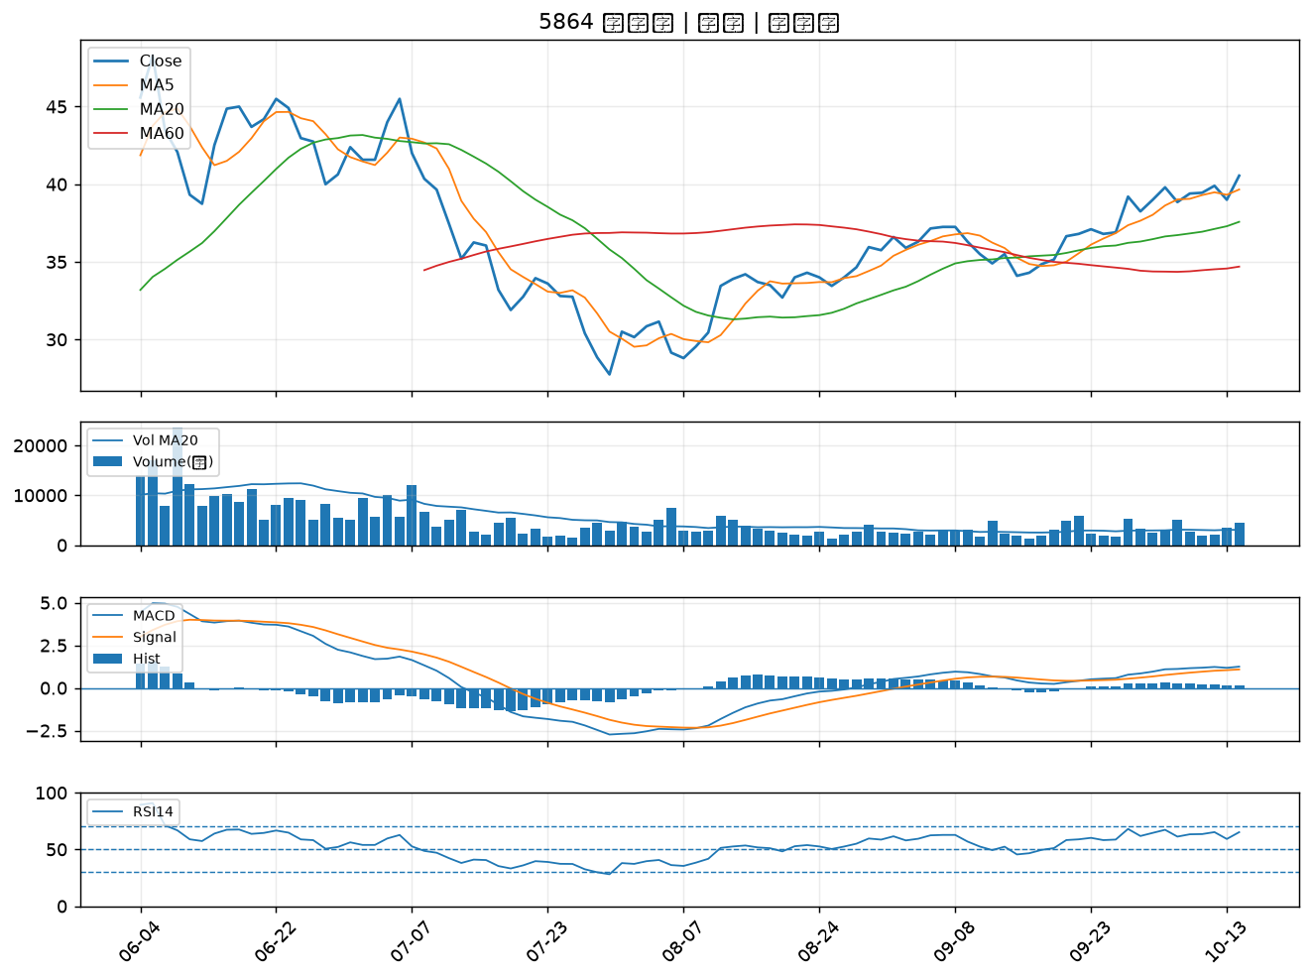

1597 直得｜A級
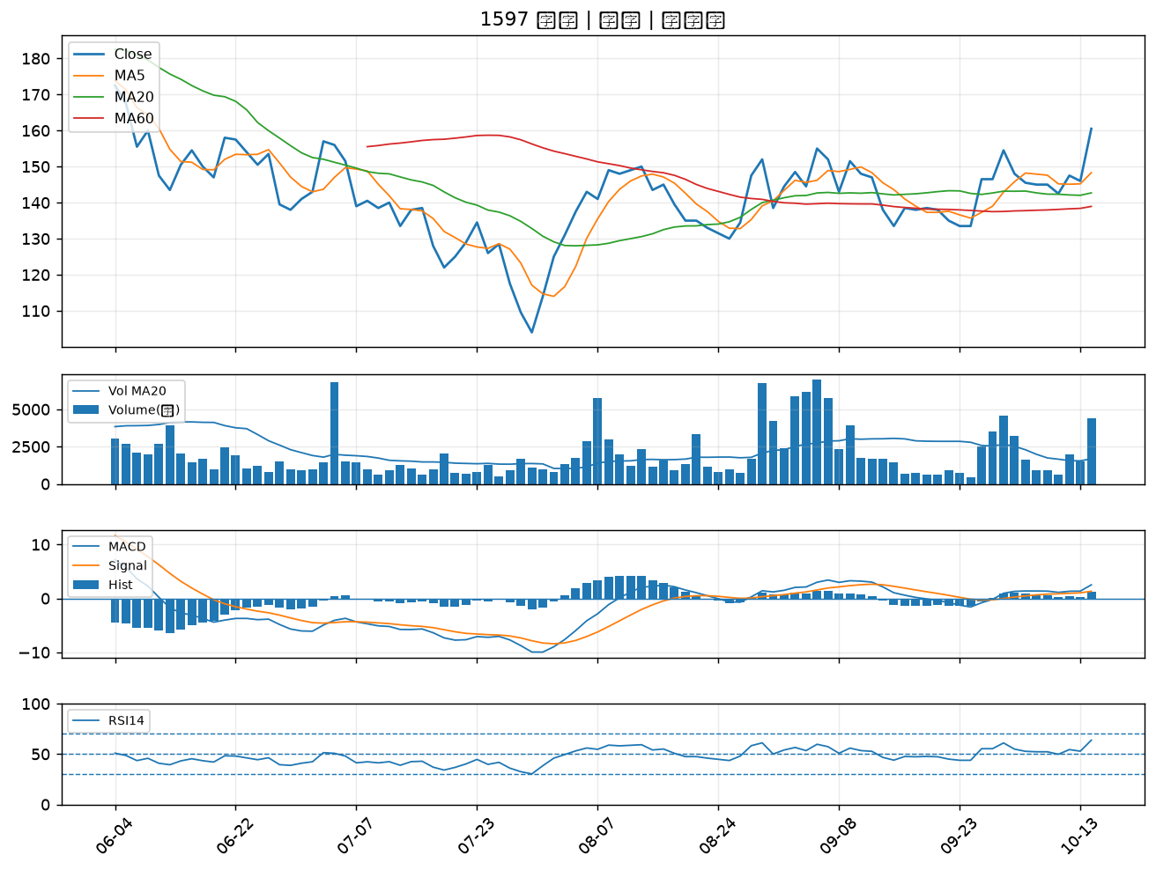

5498 凱崴｜A級
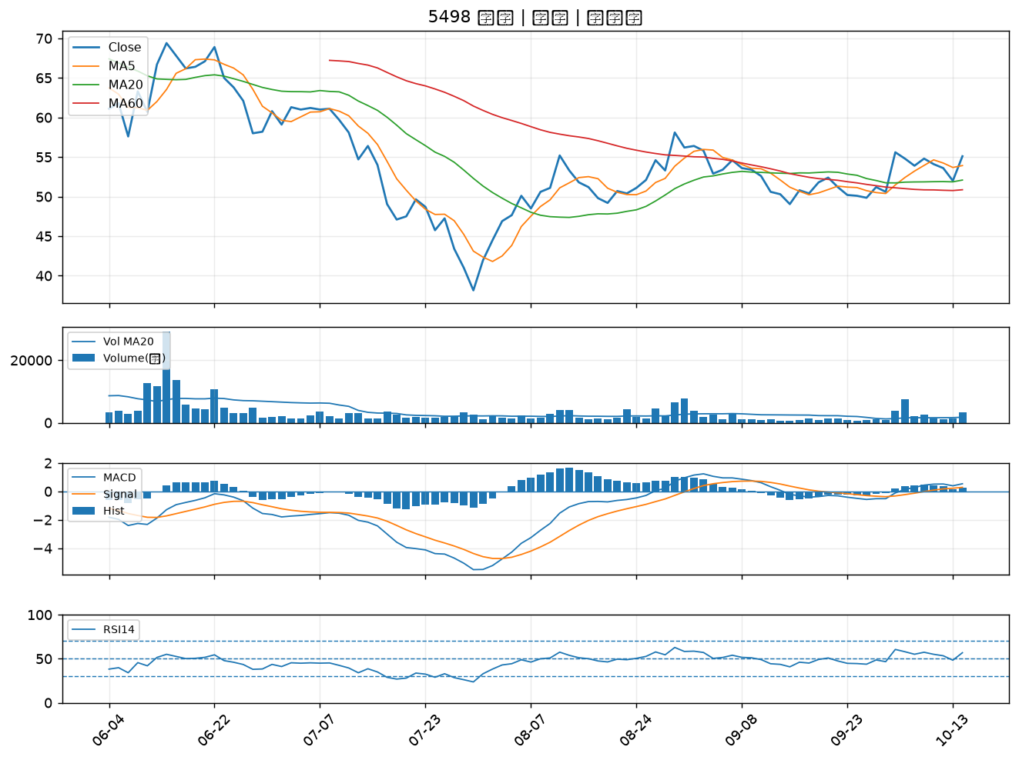

6727 亞泰金屬｜A級
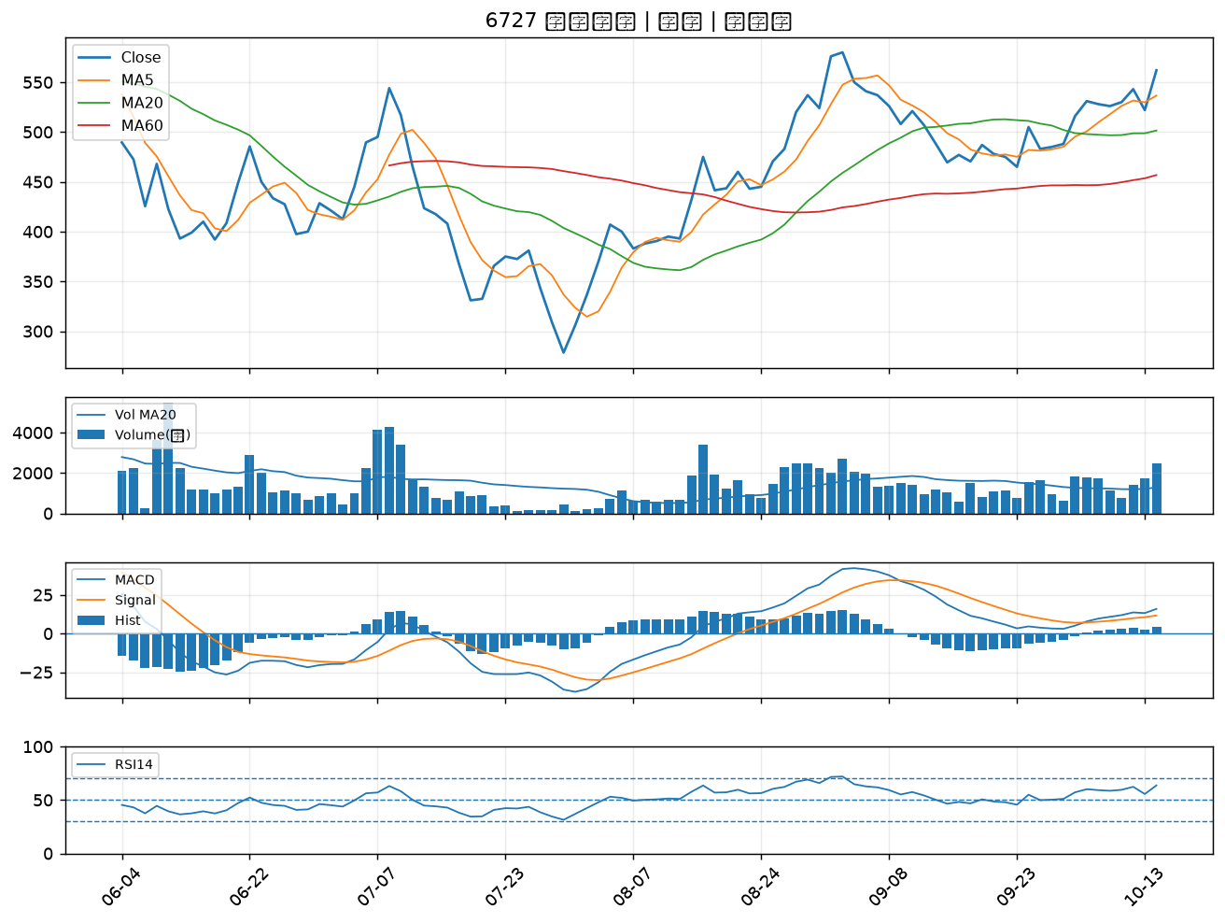

3354 律勝｜A級
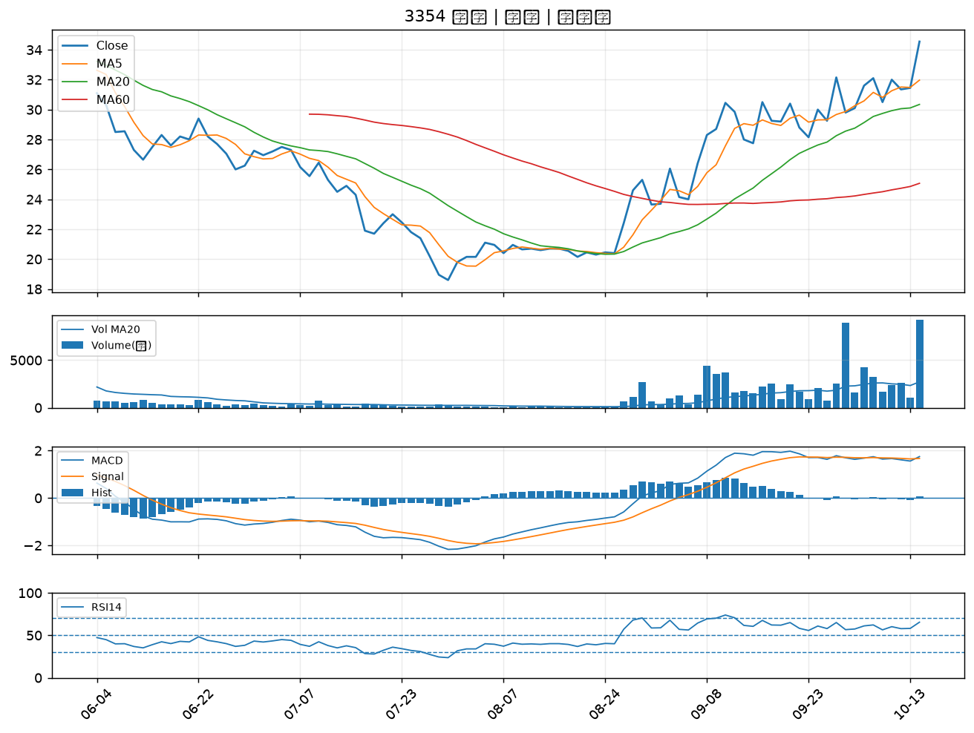

1605 華新｜A級
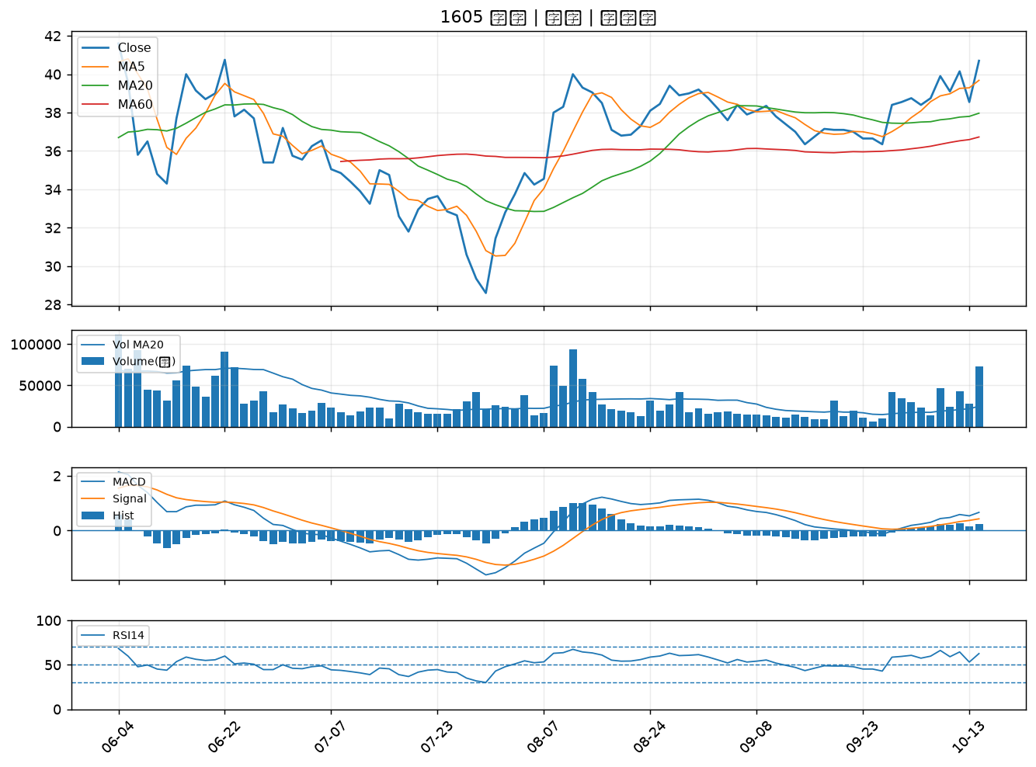

9105 泰金寶-DR｜A級
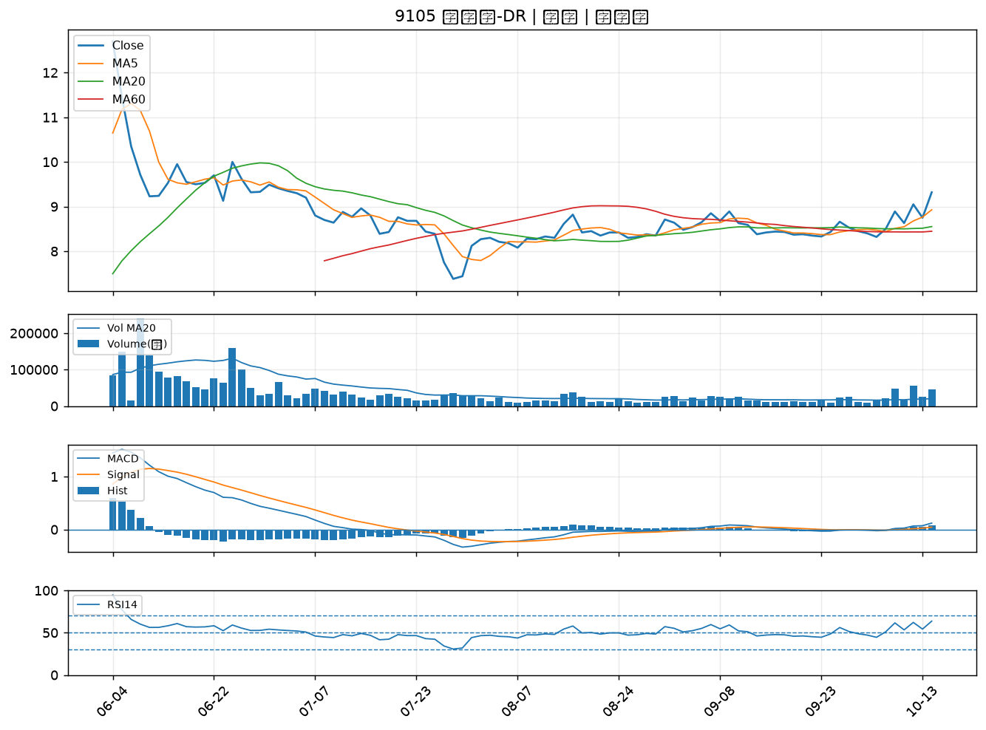

2368 金像電｜A級
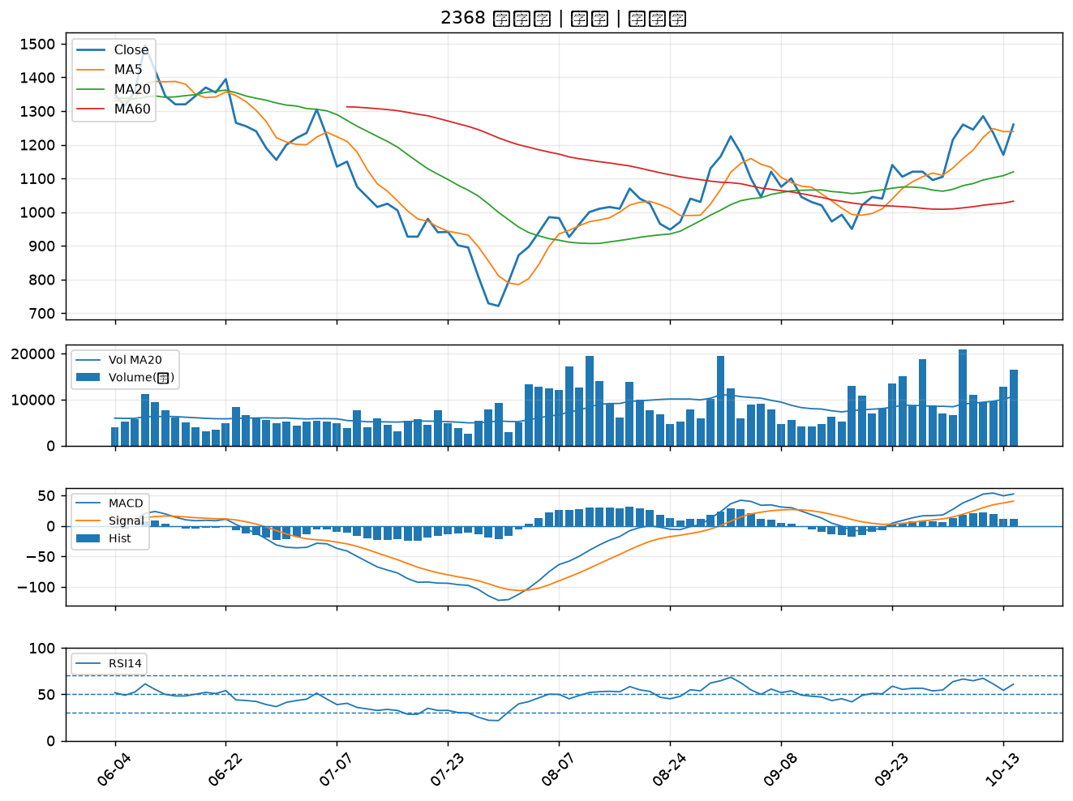

1717 長興｜A級
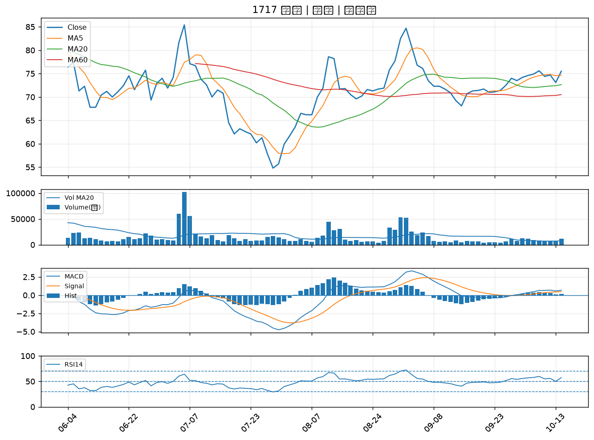

1609 大亞｜A級
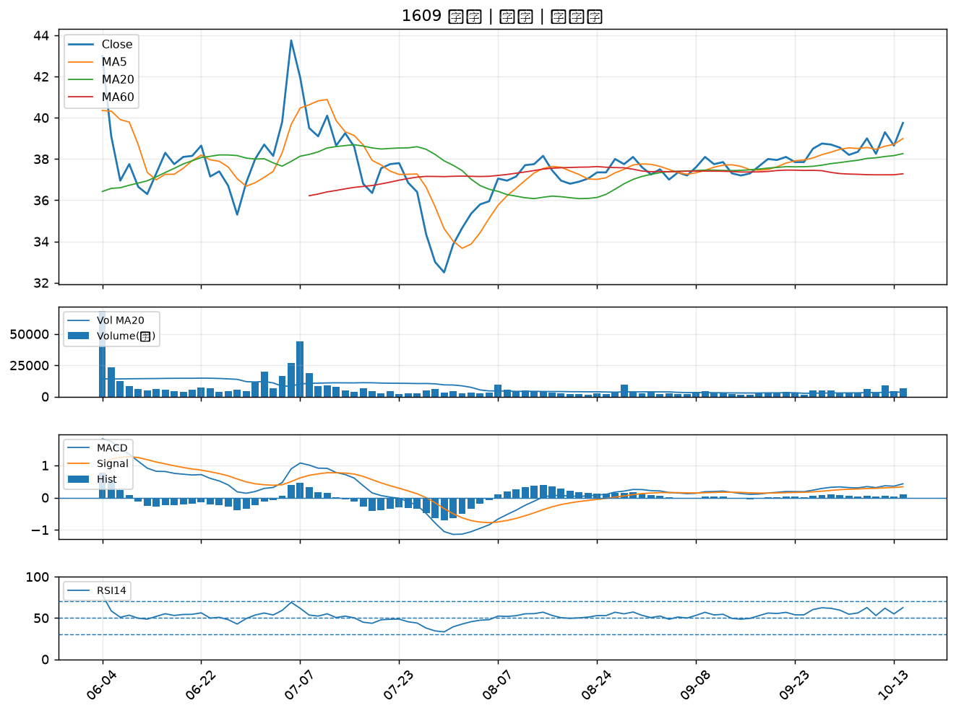

2855 統一證｜A級

